Anleitung
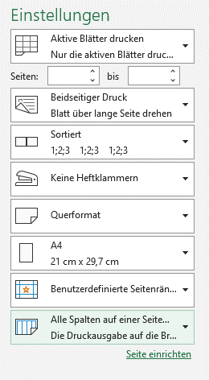
Druckanleitung:
Wenn Sie nachfolgende Druckeinstellungen auswählen, können Sie die Lieferbestätigung auf einer Seite drucken:
Datei --> Drucken --> Einstellungen
"Querformat"
und
"Alle Spalten auf einer Seite darstellen"
oder
"Querformat"
und
"Blatt auf einer Seite drucken"

